BIM模型相關資訊
Y向
 | X向 | Y向 | 支撐間距 | 型鋼長度 | 樁深埋入深度 | 樁徑
中間樁 | Y | X | S | ZH | Zpile | d
 | 180 | 36 | 4 | 27.1 | 15.4 | 1

X向
第一階開挖深度 | -2.7
XZ、YZ視角
1：offset (+H/2)
支撐中心線
2：offset (-H/2)
 | X向 | 抓支撐深度 | 水平位移 | 垂直位移 |  | Y向 | 抓支撐深度 | 水平位移 | 垂直位移
第一階圍囹 | Y | Z | offset | offset | option | X | Z | offset | offset | option
 | 0 | -2 | +t | +(支數)*(H/2) | 1 | 0 | -2 | +t | +(支數)*(H/2) | 1
 | 180 | -2 | -t | -(支數)*(H/2) | 2 | 36 | -2 | -t | -(支數)*(H/2) | 2
XY視角
offset [Y+(B/2)+(d/2)]
offset [Y-(B/2)-(d/2)]
 | X向 | 支撐深度 | 支撐支數 | 水平位移 |  | Y向 | 支撐深度 | 支撐支數 | 水平位移
第一階支撐 | 中間樁位置 | 圍囹深度 | 1 or 2 | offset |  | 中間樁位置 | 圍囹深度 | 1 or 2 | offset
(提供支撐方向選擇) |  |  |  | +(d/2)+(B/2) |  |  |  |  | +(d/2)+(B/2)
 |  |  |  | -(d/2)-(B/2) |  |  |  |  | -(d/2)-(B/2)
offset [X-(B/2)-(d/2)]
offset [X+(B/2)+(d/2)]

1.5m
1.5m
斜撐 | 單排支撐 |  |  | 雙排支撐
 | 水平位移 |  |  | 水平位移
 | X向 | Y向 |  | X向 | Y向
XY視角
XY視角
 | +1.5m | +1.5m |  | +1.5m | +1.5m
1.5m
 | -1.5m | -1.5m |  | -1.5m | -1.5m

1.5m

圍囹
圍囹

型鋼常用尺寸
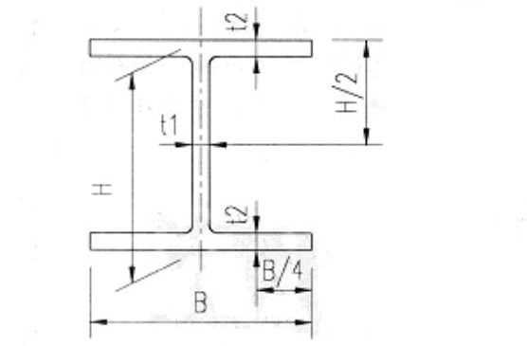
型號 | Ag(cm2) | Ix(cm4) | Iy(cm4) | rx(cm) | ry(cm) | Sx(cm3) | Sy(cm3) | H(mm) | B(mm) | t1(mm) | t2(mm) | 單位重(kg/m) | 單位重(t/m)
H250x250x9x14 | 92.18 | 10800 | 3650 | 10.8 | 6.29 | 867 | 292 | 250 | 250 | 9 | 14 | 72.4 | 0.0724
H300x300x10x15 | 119.78 | 20410 | 6753 | 13.05 | 7.51 | 1361 | 450 | 300 | 300 | 10 | 15 | 94 | 0.094
H300x305x15x15 | 134.78 | 21535 | 7102 | 12.64 | 7.26 | 1436 | 466 | 300 | 305 | 15 | 15 | 105.8 | 0.1058
H304x301x11x17 | 134.82 | 23380 | 7731 | 13.17 | 7.57 | 1538 | 514 | 304 | 301 | 11 | 17 | 105.8 | 0.1058
H344x348x10x16 | 145.99 | 33295 | 11242 | 15.1 | 8.78 | 1936 | 646 | 344 | 348 | 10 | 16 | 114.6 | 0.1146
H350x350x12x19 | 173.87 | 40295 | 13583 | 15.22 | 8.84 | 2303 | 776 | 350 | 350 | 12 | 19 | 136.5 | 0.1365
H394x398x11x18 | 186.81 | 56145 | 18919 | 17.34 | 10.06 | 2850 | 951 | 394 | 398 | 11 | 18 | 146.6 | 0.1466
H400x400x13x21 | 218.69 | 66621 | 22409 | 17.45 | 10.12 | 3331 | 1120 | 400 | 400 | 13 | 21 | 171.7 | 0.1717
H400x408x21x21 | 250.69 | 70888 | 23802 | 16.82 | 9.74 | 3544 | 1167 | 400 | 408 | 21 | 21 | 196.8 | 0.1968
H414x405x18x28 | 295.39 | 92771 | 31021 | 17.72 | 10.25 | 4482 | 1532 | 414 | 405 | 18 | 28 | 231.9 | 0.2319
H428x407x20x35 | 360.7 | 119000 | 39400 | 18.2 | 10.4 | 5570 | 1930 | 428 | 407 | 20 | 35 | 283 | 0.283
H458x417x30x50 | 528.6 | 187000 | 60500 | 18.8 | 10.7 | 8170 | 2900 | 458 | 417 | 30 | 50 | 415 | 0.415
H498x432x45x70 | 770.1 | 298000 | 94400 | 19.7 | 11.1 | 12000 | 4370 | 498 | 432 | 45 | 70 | 605 | 0.605

鋼版樁常用尺寸
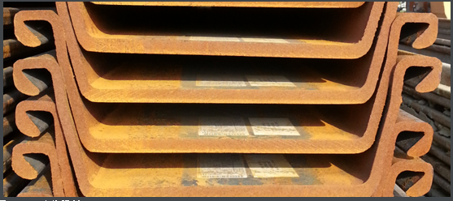
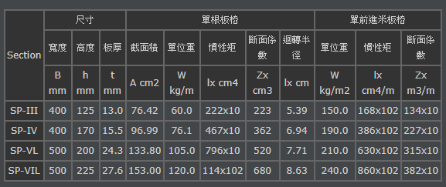

常用型號 | 尺寸 |  |  | 單根版樁 |  |  |  |  | 單前進米版樁
 | 寬度 B | 高度 h | 版厚 t | 截面積 A | 單位重 w | 慣性矩 ix | 斷面係數 Zx | 迴轉半徑 ix | 單位重 W | 慣性矩 ix | 斷面係數 Zx
 | mm | mm | mm | cm2 | kg/m | cm4 | cm3 | cm | kg/m2 | cm4/m | cm3/m
SP-II | 400 | 100 | 10.5 | 61.18 | 48 | 124×10 | 152 | 4.5 | 120 | 874×10 | 874
SP-III | 400 | 125 | 13 | 76.42 | 60 | 222×10 | 223 | 5.39 | 150 | 168×102 | 134×10
SP-IV | 400 | 170 | 15.5 | 96.99 | 76.1 | 467×10 | 362 | 6.94 | 190 | 386×102 | 227×10

鋼軌樁常用尺寸
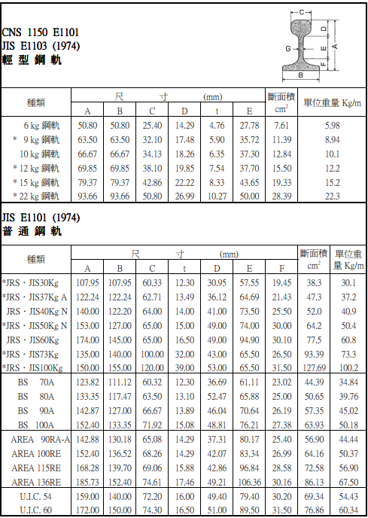
常用型號 | 尺寸mm |  |  |  |  |  |  | 斷面積 | 單位重
 | A | B | C | t | D | E | F | cm2 | kg/m
JRS˙JIS37Kg A | 122.24 | 122.24 | 62.71 | 13.49 | 36.12 | 64.69 | 21.43 | 47.3 | 37.2
JRS˙JIS40Kg N | 140 | 122.2 | 64 | 14 | 41 | 73.5 | 25.5 | 52 | 40.9
JRS˙JIS50Kg N | 153 | 127 | 65 | 15 | 49 | 74 | 30 | 64.2 | 50.4
JRS˙JIS60Kg | 174 | 145 | 65 | 16.5 | 49 | 94.9 | 30.1 | 77.5 | 60.8

橫板條尺寸
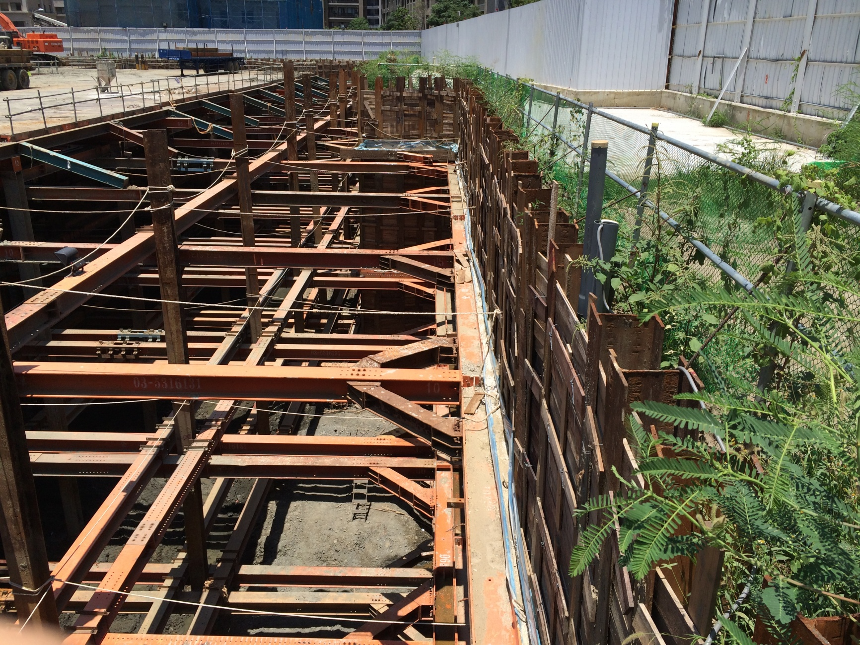
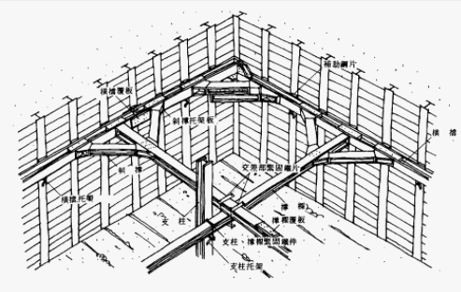
長(m) | 寬(cm) | 厚(cm) | 材質
 | 5 | 1.8 | 木

監測儀器
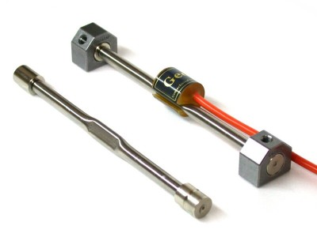
名稱 | 形狀 | 直徑(mm) | 長(mm) | 寬(mm) | 深度(m) |  | 平面圖圖例
壁中傾度管 | 實心菱形 | 150
土中傾度管 | 空心菱形 | 150
多點式桿式伸縮儀 | 圓形 | 250
連續壁沉陷觀測點 | 實心三角形 | 6 |  |  | 0.025 | (固定)
觀測井 | 空心圓形 | 75
水壓計 | 實心圓形 | 75
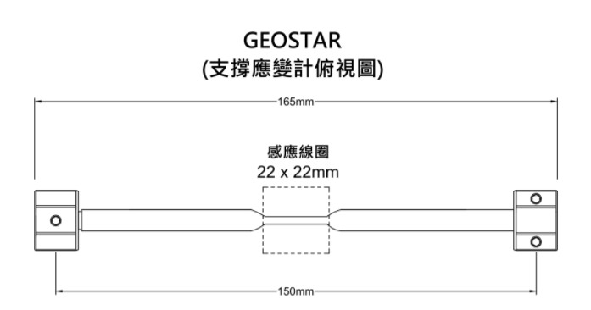
支撐應變計 | 雙向箭頭 |  | 165

千斤頂
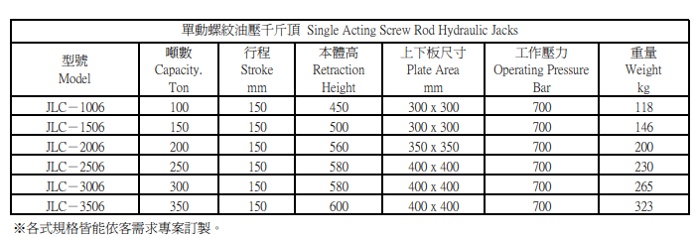
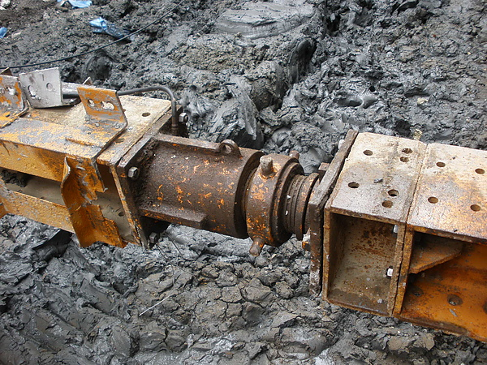
型號 Model | 本體高 Height | 上下版尺寸 mm
JLC-250250 | 600 | H250x250
JLC-300300 | 600 | H300x300
JLC-300305 | 600 | H300x305
JLC-304301 | 600 | H304x301
JLC-344348 | 600 | H344x348
JLC-350350 | 600 | H350x350
JLC-394398 | 600 | H394x398
JLC-400400 | 600 | H400x400
JLC-400408 | 600 | H400x408
JLC-414405 | 600 | H414x405
JLC-428407 | 600 | H428x407
JLC-458417 | 600 | H458x417
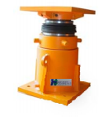
JLC-498432 | 600 | H498x432

